Table 1
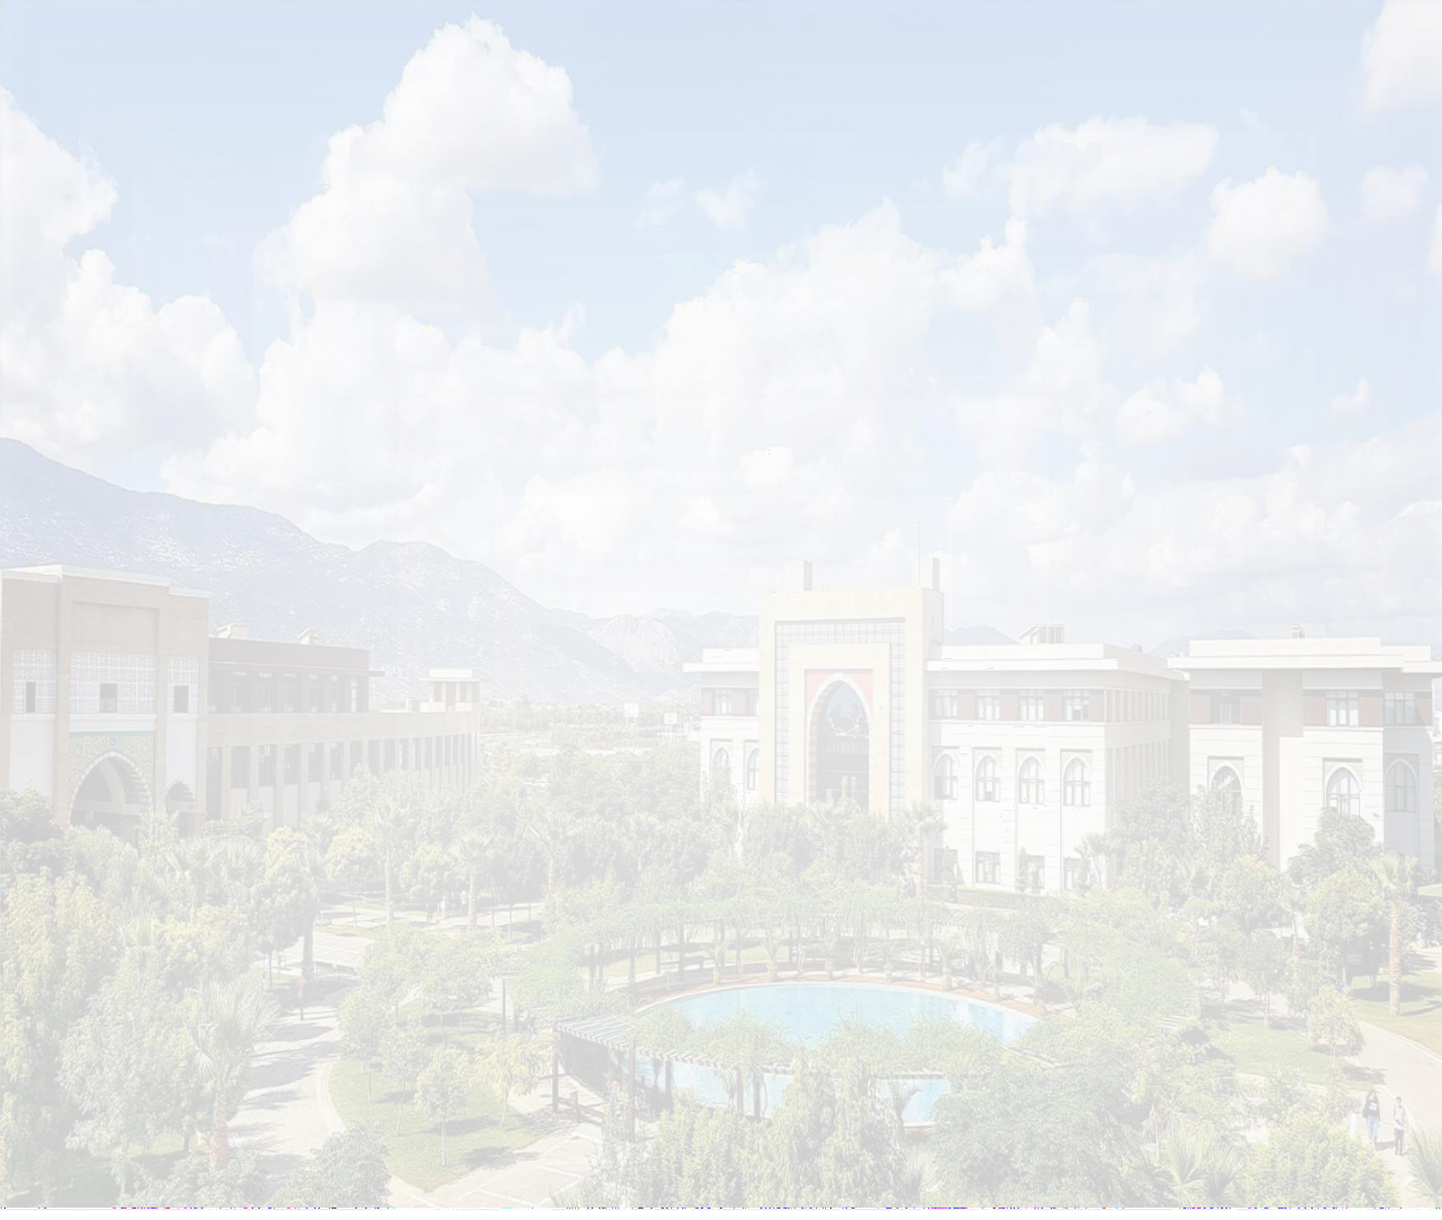
ANTALYA BİLİM ÜNİVERSİTESİ MESLEK YÜKSEKOKULU BİLGİSAYAR TEKNOLOJİLERİ PROGRAMI 2023-2024 EĞİTİM ÖĞRETİM YILI BAHAR DÖNEMİ HAFTALIK DERS PROGRAMI
SAAT | PAZARTESİ |  | SALI |  | ÇARŞAMBA |  | PERŞEMBE |  | CUMA
 | 1.SINIF | 2.SINIF | 1.SINIF | 2.SINIF | 1.SINIF | 2.SINIF | 1.SINIF | 2.SINIF | 1.SINIF | 2.SINIF
09:00
09:30 | BTP 118 PROGRAMLAMAYA GİRİŞ II SECTION-I 09:30-12:30 MEHMET ÜMİT AK AG-08 |  |  | BTP 228 SAYISAL GÖRÜNTÜ İŞLEME 09:30 – 12:00 M.FETİH MEKTEPLİOĞLU A1- 11 | BTP 118 PROGRAMLAMAYA GİRİŞ II SECTION-2 09:30-12:30 MEHMET Ü. AK AG-08 |  | BTP 112 VERİTABANI I SECTION-I 09:30-12:30 PINAR ÖZTÜRK AG – 08 | BTP 202 GÖRSEL PROGRAMLAMA II 09:30-12:30 MEHMET ÜMİT AK AG-08 | BTP 114 NESNE TABANLI PROGRAMLAMA I SECTION-II 09:30-12:30 PINAR ÖZTÜRK AG – 08
10:00 |  | BTP 216 MESLEKİ İNGİLİZCE 10:00-12:00 PINAR BÜYÜKAKPINAR ONLINE
10:30 |  |  |  |  |  | BTP 214 BİLGİSAYAR GÜVENLİĞİ 10:30-12:30 SÜLEYMAN CENGİZCİ & MURAT TEMİZEL A1 - 76
11:00
11:30
12:00
12:30
13:00
13:30
14:00 |  | BTP 226 YAPAY ZEKA 14:00-15:30 MEHMET ÜMİT AK AG-08 |  | BTP 214 BİLGİSAYAR GÜVENLİĞİ 14:00-15:30 SÜLEYMAN CENGİZCİ & MURAT TEMİZEL A1 – 76 | BTP 110 GRAFİK TASARIMI 14:00 – 16:00 DURMUŞ DİNÇ B2 - 29 | BTP 226 YAPAY ZEKA 14:00-15:30 MEHMET Ü. AK AG-08 | BTP 114 NESNE TABANLI PROGRAMLAMA I SECTION-I 14:00-17:00 PINAR ÖZTÜRK AG – 08 |  | BTP 112 VERİ TABANI I SECTION-II 13:30-16:30 PINAR ÖZTÜRK AG - 08
14:30
15:00 | BTP 116 BİLGİSAYAR AĞLARI 15:00-17:00 MURAT TEMİZEL AG – 08 |  |  |  |  |  |  | BTP 242 İSTATİSTİKSEL VERİ ANALİZİ 15:00-18:00 M.FATİH AK B2 – 01
15:30
16:00
16:30
17:00
17:30
18:00
18:30
 |  | 1.SINIF | MESLEK YÜKSEKOKUL MÜDÜRLÜĞÜ - 2023
 |  | 2.SINIF

